이클립스
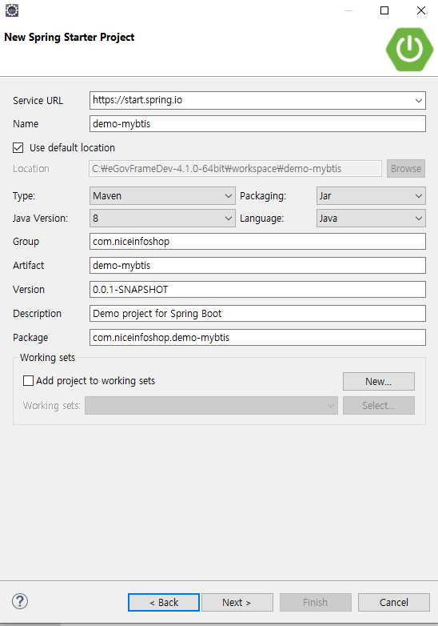
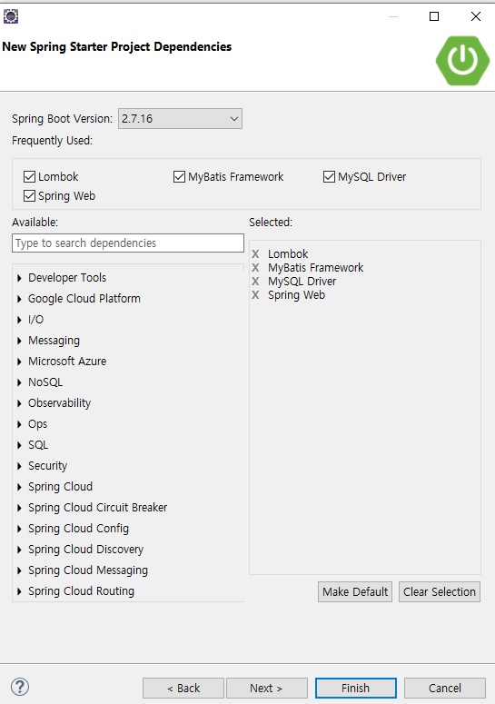
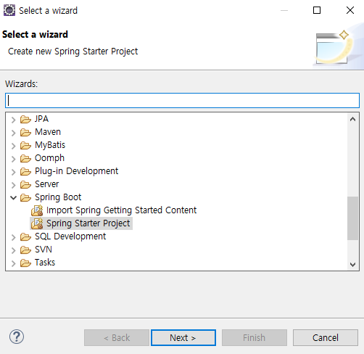
전자정부 4.1
jdk8
file > new>other

MySQL
CREATE DATABASE mybatis_db DEFAULT CHARACTER SET utf8mb4 DEFAULT COLLATE utf8mb4_general_ci;
CREATE USER 'mybatis_user'@'%' IDENTIFIED BY 'mybatis1234';
GRANT ALL ON mybatis_db.* TO 'mybatis_user'@'%';
USE mybatis_db
CREATE TABLE Company (
id INTEGER AUTO_INCREMENT PRIMARY KEY,
company_name VARCHAR(128),
company_address VARCHAR(128),
INDEX (company_name)
);
CREATE TABLE employee (
id INTEGER AUTO_INCREMENT PRIMARY KEY,
company_id INTEGER,
employee_name VARCHAR(128),
employee_address VARCHAR(128),
FOREIGN KEY (company_id) REFERENCES Company(id),
INDEX (employee_name)
);
CREATE TABLE city (
`id` int(11) NOT NULL AUTO_INCREMENT,
`province_id` int(11) DEFAULT NULL,
`city_name` varchar(128) DEFAULT NULL,
`description` varchar(128) DEFAULT NULL,
PRIMARY KEY (`id`)
)
INSERT INTO city(province_id, city_name, description) values(1, '부산', '설명');
INSERT INTO city(province_id, city_name, description) values(2, '부산2', '설명2');
INSERT INTO city(province_id, city_name, description) values(3, '부산3', '설명3');
CREATE TABLE `user` (
`id` int(11) NOT NULL AUTO_INCREMENT,
`user_name` varchar(30) DEFAULT NULL,
`dt` datetime DEFAULT now(),
PRIMARY KEY (`id`)
)

POSTMAN
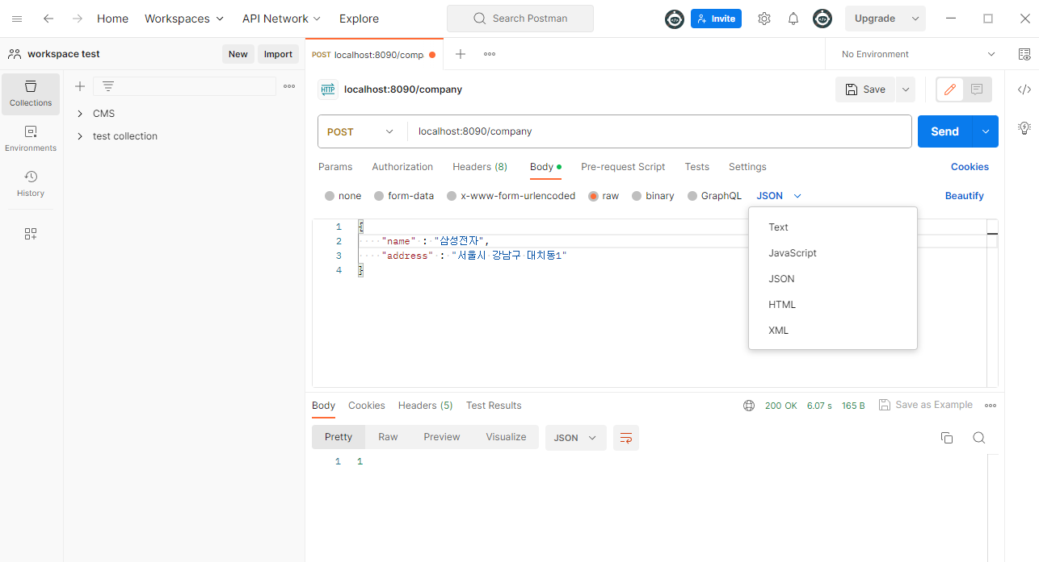
google login

json 형식으로 입력한다.

1은 성공

스프링 실행 순서
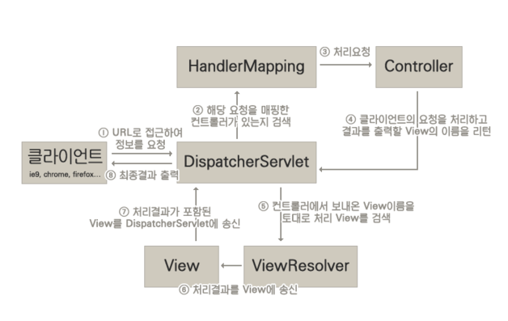
스프링 실행 순서

log4jdbc
spring boot 에서 Log4jdbc 설정
spring boot를 사용할 경우, 일반 spring 환경보다 훨씬 간단하게 설정이 가능하다.
1. log4jdbc를 dependency에 추가한다.
<!-- log4jdbc -->
<dependency>
<groupId>org.bgee.log4jdbc-log4j2</groupId>
<artifactId>log4jdbc-log4j2-jdbc4.1</artifactId>
<version>1.16</version>
</dependency>
2. application.properties 설정(중요)
기존에 이미 spring datasource 설정을 해 둔 부분이 있을 것이다.
그중 driverClassName과 url을 아래 빨간색처럼 변경해준다.
spring.datasource.driverClassName=net.sf.log4jdbc.sql.jdbcapi.DriverSpy
spring.datasource.url=jdbc:log4jdbc:mariadb://localhost:3306/test
3. log4jdbc.log4j2.properties 생성
log4jdbc.spylogdelegator.name=net.sf.log4jdbc.log.slf4j.Slf4jSpyLogDelegator
log4jdbc.dump.sql.maxlinelength=0
log4jdbc.drivers=com.mysql.cj.jdbc.Driver
log4jdbc.auto.load.popular.drivers=false
4. logback.xml 설정
logback.xml에서 출력할 로그의 옵션들을 조정할 수 있다.
properties파일과 마찬가지로 resources 폴더에 logback.xml을 아래와 같이 생성한다.<configuration>
<appender name="STDOUT" class="ch.qos.logback.core.ConsoleAppender">
<encoder>
<pattern>%d{yyyyMMdd HH:mm:ss.SSS} [%thread] %-3level %logger{5} - %msg %n</pattern>
</encoder>
</appender>
<logger name="jdbc" level="OFF"/>
<logger name="jdbc.sqlonly" level="OFF"/>
<logger name="jdbc.sqltiming" level="DEBUG"/>
<logger name="jdbc.audit" level="OFF"/>
<logger name="jdbc.resultset" level="OFF"/>
<logger name="jdbc.resultsettable" level="DEBUG"/>
<logger name="jdbc.connection" level="OFF"/>
<root level="INFO">
<appender-ref ref="STDOUT" />
</root>
</configuration>

classpath
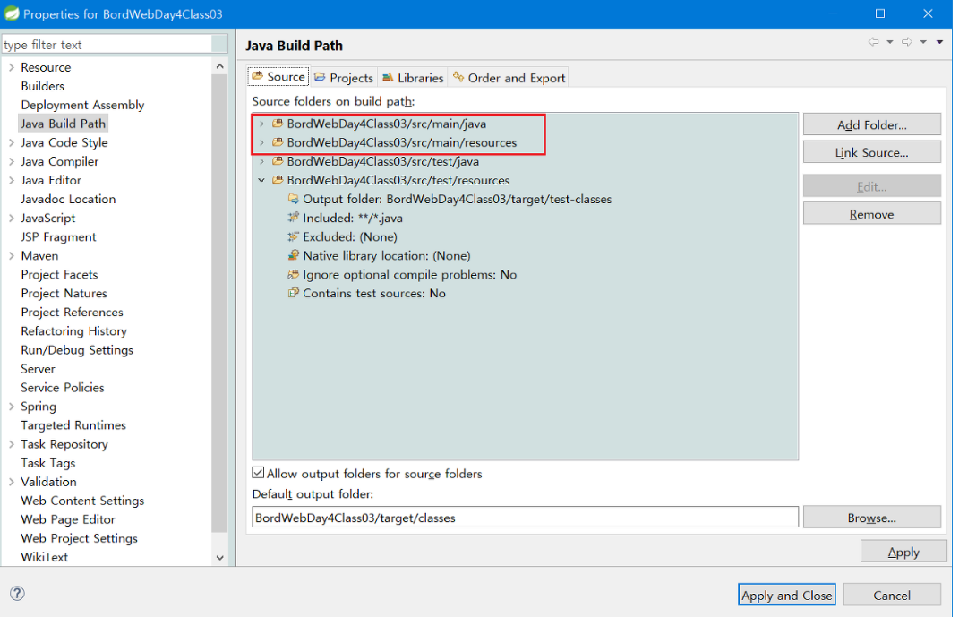
classpath: 는 어디를 가르키는가? src/main/resource/
https://developer-joe.tistory.com/225
application.properties에 아래와 같이 있다면
mybatis.mapperLocations=classpath:mapper/*.xml
주의 classpath:/mapper/*.xml => mapper앞에 / 쓰지 않는다
실제 경로는 이런 구조로 되어있다.
\src\main\resources\mapper\CityMapper.xml

mysql timezone
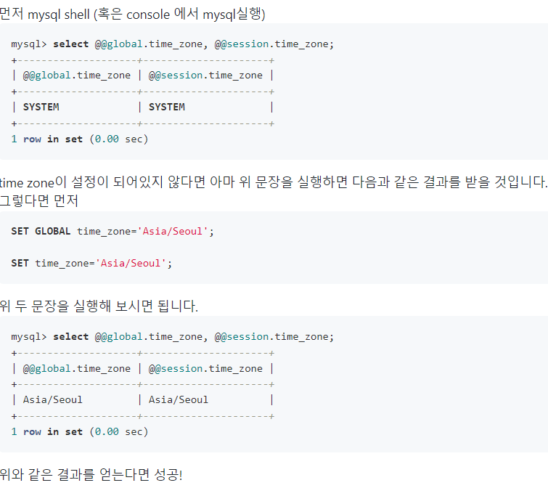
https://jwkim96.tistory.com/23
mysql> select @@global.time_zone, @@session.time_zone;
SET GLOBAL time_zone='Asia/Seoul';
SET time_zone='Asia/Seoul';
mysql> select @@global.time_zone, @@session.time_zone;

데이타베이스 메타 조회
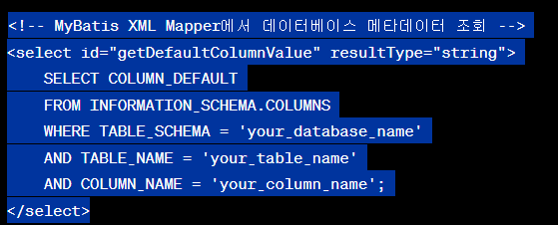
<!-- MyBatis XML Mapper에서 데이터베이스 메타데이터 조회 --> <select id="getDefaultColumnValue" resultType="string"> SELECT COLUMN_DEFAULT FROM INFORMATION_SCHEMA.COLUMNS WHERE TABLE_SCHEMA = 'your_database_name' AND TABLE_NAME = 'your_table_name' AND COLUMN_NAME = 'your_column_name'; </select>

